Erklärung
Kurvenberechnung

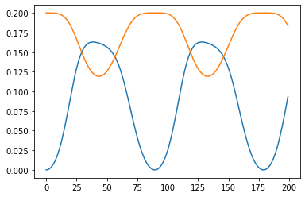
 |  |  |  |  | Analyse und Feststellung der Formeln für die Kurven/Graphen in Abb. 1

 |  |  |  |  | Zur Entwicklung der Formeln wurde zu Beginn forhandene Algorithmen wie die (fast) Fourier-Transformation oder die Laplace Transformation u.a. untersucht und für die Anwendung an den Kurven links getestet.

 |  |  |  |  | FFT kann aufgrund der nicht vorhandenen zweierpotenz nicht genutzt werden. Aus diesem Grund wurden weitere Algorithmen dazu genommen, um die Funktion zu entwickeln.

 | Abb. 1

 |  | Als vielversprechend erwies sich die so genannte Diskrete Fourier Transformation (DFT): https://de.wikipedia.org/wiki/Diskrete_Fourier-Transformation https://link.springer.com/content/pdf/10.1007%2F978-3-8348-8295-0_5.pdf

 |  | Mit Hilfe dieser Transformationsart konnte folgende Fuktion/Formel entwickelt werden:

 |  | Funktion: | f(t)=m+a1⋅cos(2π/90⋅t)+b1⋅sin(2π/90⋅t)+a2⋅cos(2π/45⋅t)+b2⋅sin(2π/45⋅t)+…

 |  | Wobei gilt: |  | m: Mittelwert aller Werte
 |  |  |  | a1: Amplitude der Cosinusgrundschwingung
 |  |  |  | b1: Amplitude der Sinusgrundschwingung
 |  |  |  | und folgend…

 | In den nachfolgenden Blättern werden die benötigten Variablen an Hand der gegeben Werte berechnet

